Лист1
1. | Написать чек-лист тестирования формы поиска авиа рейсов https://www.aviakassa.com (результаты поиска не проверяем)

1.1. | Смоук тестирование

№ | Проверка | Статус
1. | Отображение визуальных элементов формы поиска авиа рейсов
2. | Возможность ввода значений в поля: город отправления; город прибытия; дата отправления; выбор вида, количества билетов и класса обслуживания

3. | Проверка работы кнопки "Составить сложный маршрут"
4. | Проверка работы кнопки "Дополнительно"
5. | Проверка работы кнопки "Найти авиабилеты"

1.2. | Регрессионное тестирование

№ | Проверка | Статус
1. | Отображение визуальных элементов формы поиска авиа рейсов
2. | Проверка корректности работы полей выбора
2.1. | Ввод города отправления
2.2. | Ввод города прибытия
2.3. | Ввод даты отправления
2.4. | Ввод даты отправления обратного рейса
2.5. | Выбор перелета в одну сторону
2.6. | Выбор вида, количества билетов и класса обслуживания
3. | Проверка корректности работы кнопки "Составить сложный маршрут"
3.1. | Ввод города прибытия
3.2. | Ввод даты прибытия
3.3. | Добавление перелета
3.4. | Удаление перелета
4. | Проверка корректности работы кнопки "Дополнительно"
4.1. | Выбор авиакомпании
5. | Проверка корректности работы кнопки "Найти авиабилеты"
5.1. | При заполненных полях
5.2. | При пустых полях

2. | Запрос поиска авиа рейсов

2.1. | Изменить параметры запроса из п.2 так, чтобы поиск выполнялся только в одном направлении Санкт-Петербург-> Москва
 | https://www.aviakassa.com/avia/results/AKV40000OWE1000000090LEDMOW20231007_RU

2.2. | Открыть новую вкладку, изменить параметры запроса из п.2 так, чтобы поиск выполнялся на прошедшие даты:
 | https://www.aviakassa.com/search?adult=1&child=0&infant=0&redirect=0&service_class=economy&segments[0][from]=MOW&segments[0][to]=LED&segments[0][date]=07.10.2022&segments[1][from]=LED&segments[1][to]=MOW&segments[1][date]=16.10.2022&action=avia_search
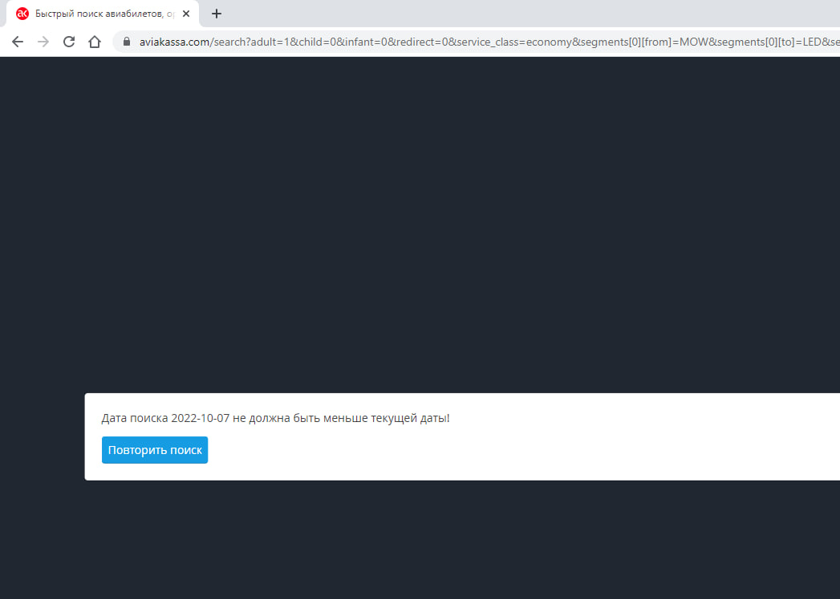

3. | Попробовать найти баг(и) и составить баг-репорт(ы) на открывшейся странице из задания 2.2.

ID | №1
Описание | При нажатии на кнопку "Повторить поиск" текущая страница закрывается в браузере при выполнении запроса поиска авиа рейсов на прошедшие даты

Окружение | Windows 10 Pro x64, Google Chrome 111.0.5563.111 (64 бит)
Шаги | 1. Открыть в новой вкладке браузера запрос: https://www.aviakassa.com/search?adult=1&child=0&infant=0&redirect=0&service_class=economy&segments[0][from]=MOW&segments[0][to]=LED&segments[0][date]=07.09.2022&segments[1][from]=LED&segments[1][to]=MOW&segments[1][date]=16.10.2022&action=avia_search
 | 2. Нажать на кнопку "Повторить поиск"
Фактический результат | Кнопка "Повторить поиск" не ведет на страницу поиска авиа рейсов. Страница запроса из шага №1 закрывается в браузере
Ожидаемыйрезультат | Кнопка "Повторить поиск" ведет на страницу поиска авиа рейсов
Серьезность | Critical

